Hacinamiento
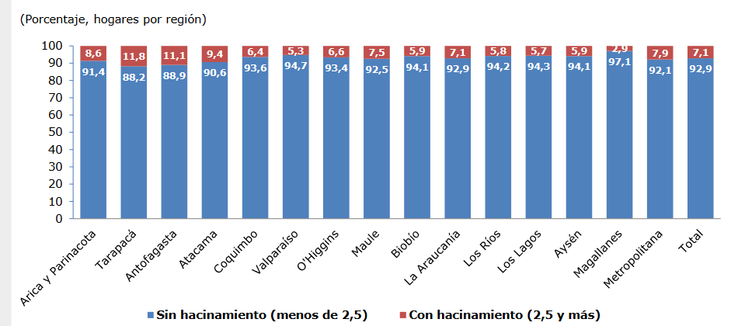
anio | Mes | mesSTR | Region | Hacinamiento | sin Hacinamiento | Var1 | Var2
2015 | 12 | Dic | Arica y Parinacota | 91.4 | 8.6 | - | -
2015 | 12 | Dic | Tarapacá | 88.2 | 11.8 | - | -
2015 | 12 | Dic | Antofagasta | 88.9 | 11.1 | - | -
2015 | 12 | Dic | Atacama | 90.6 | 9.4 | - | -
2015 | 12 | Dic | Coquimbo | 93.6 | 6.4 | - | -
2015 | 12 | Dic | Valparaiso | 94.7 | 5.3 | - | -
2015 | 12 | Dic | Metropolitana | 92.1 | 7.9 | - | -
2015 | 12 | Dic | O'Higgins | 93.6 | 6.6 | - | -
2015 | 12 | Dic | Maule | 92.5 | 7.5 | - | -
2015 | 12 | Dic | Ñuble | 0 | 0 | - | -
2015 | 12 | Dic | Biobio | 94.1 | 5.9 | - | -
2015 | 12 | Dic | La Araucanía | 92.9 | 7.1 | - | -
2015 | 12 | Dic | Los Ríos | 94.2 | 5.8 | - | -
2015 | 12 | Dic | Los Lagos | 94.3 | 5.7 | - | -
2015 | 12 | Dic | Aysén | 94.1 | 5.9 | - | -
2015 | 12 | Dic | Magallanes | 97.1 | 2.9 | - | -
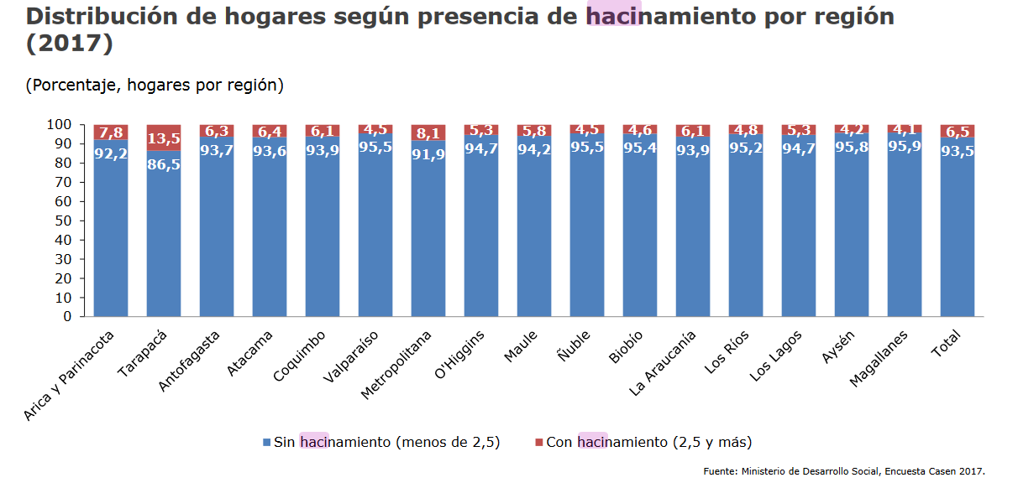
2017 | 12 | Dic | Arica y Parinacota | 92.2 | 7.8 | 0.9% | -9.3%
2017 | 12 | Dic | Tarapacá | 86.5 | 13.5 | -1.9% | 14.4%
2017 | 12 | Dic | Antofagasta | 93.7 | 6.3 | 5.4% | -43.2%
2017 | 12 | Dic | Atacama | 93.6 | 6.4 | 3.3% | -31.9%
2017 | 12 | Dic | Coquimbo | 93.9 | 6.1 | 0.3% | -4.7%
2017 | 12 | Dic | Valparaiso | 95.5 | 4.5 | 0.8% | -15.1%
2017 | 12 | Dic | Metropolitana | 91.9 | 8.1 | -0.2% | 2.5%
2017 | 12 | Dic | O'Higgins | 94.7 | 5.3 | 1.2% | -19.7%
2017 | 12 | Dic | Maule | 94.2 | 5.8 | 1.8% | -22.7%
2017 | 12 | Dic | Ñuble | 95.5 | 4.5 | 0 | 0
2017 | 12 | Dic | Biobio | 95.4 | 4.6 | 1.4% | -22%
2017 | 12 | Dic | La Araucanía | 93.9 | 6.1 | 1.1% | -14.1%
2017 | 12 | Dic | Los Ríos | 95.2 | 4.8 | 1.1% | -17.2%
2017 | 12 | Dic | Los Lagos | 94.7 | 5.3 | 0.4% | -7%
2017 | 12 | Dic | Aysén | 95.8 | 4.2 | 1.8% | -28.8%
2017 | 12 | Dic | Magallanes | 95.9 | 4.1 | -1.2% | 41.4%

Materialidad
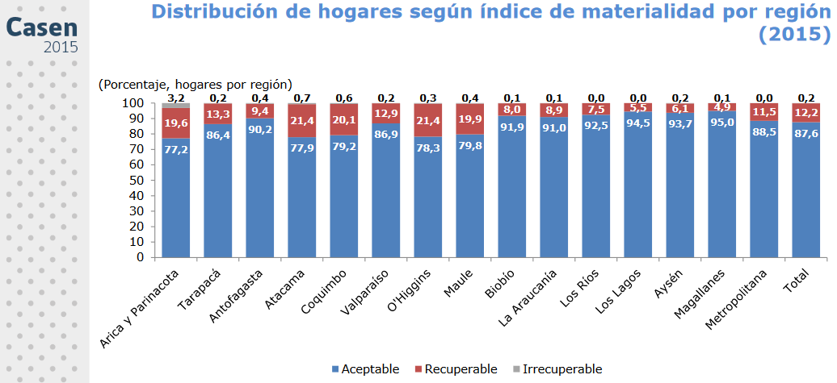
anio | Mes | mesSTR | Region | aceptable | recuperable | Irrrecuperable | var1 | var2 | var3
2015 | 12 | Dic | Arica y Parinacota | 77.2 | 19.6 | 3.2 | - | - | -
2015 | 12 | Dic | Tarapacá | 86.4 | 13.3 | 0.2 | - | - | -
2015 | 12 | Dic | Antofagasta | 90.2 | 9.4 | 0.4 | - | - | -
2015 | 12 | Dic | Atacama | 77.9 | 21.4 | 0.7 | - | - | -
2015 | 12 | Dic | Coquimbo | 79.2 | 20.1 | 0.6 | - | - | -
2015 | 12 | Dic | Valparaiso | 86.9 | 12.4 | 0.2 | - | - | -
2015 | 12 | Dic | O'Higgins | 78.3 | 21.4 | 0.3 | - | - | -
2015 | 12 | Dic | Maule | 79.8 | 19.9 | 0.4 | - | - | -
2015 | 12 | Dic | Ñuble | 0 | 0 | 0 | - | - | -
2015 | 12 | Dic | Biobio | 91.9 | 8 | 0.1 | - | - | -
2015 | 12 | Dic | La Araucanía | 91 | 8.9 | 0.1 | - | - | -
2015 | 12 | Dic | Los Ríos | 92.5 | 7.5 | 0 | - | - | -
2015 | 12 | Dic | Los Lagos | 94.5 | 5.5 | 0 | - | - | -
2015 | 12 | Dic | Aysén | 93.7 | 6.1 | 0.2 | - | - | -
2015 | 12 | Dic | Magallanes | 95 | 4.9 | 0.1 | - | - | -
2015 | 12 | Dic | Metropolitana | 88.5 | 11.5 | 0 | - | - | -
2017 | 12 | Dic | Arica y Parinacota | 78.6 | 19.9 | 1.5 | 1.8% | 1.5% | -53.1%
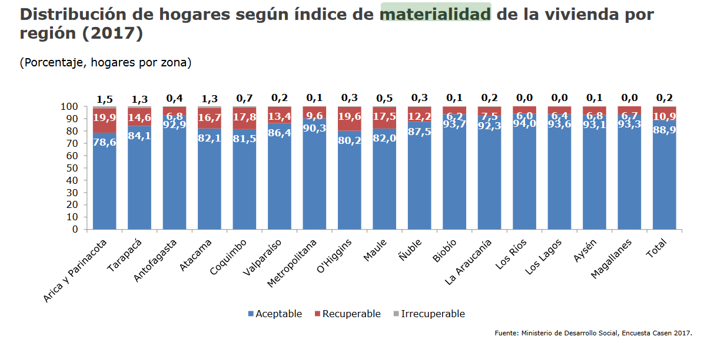
2017 | 12 | Dic | Tarapacá | 84.1 | 14.6 | 1.3 | -2.7% | 9.8% | 550%
2017 | 12 | Dic | Antofagasta | 92.9 | 6.8 | 0.4 | 3% | -27.7% | 0%
2017 | 12 | Dic | Atacama | 82.1 | 16.7 | 13.3 | 5.4% | -22% | 1800%
2017 | 12 | Dic | Coquimbo | 81.5 | 17.8 | 0.7 | 2.9% | -11.4% | 16.7%
2017 | 12 | Dic | Valparaiso | 86.4 | 13.4 | 0.2 | -0.6% | 8.1% | 0%
2017 | 12 | Dic | Metropolitana | 90.3 | 9.6 | 0.1 | 2% | -16.5% | 0
2017 | 12 | Dic | O'Higgins | 80.2 | 19.6 | 0.3 | 2.4% | -8.4% | 0%
2017 | 12 | Dic | Maule | 82 | 17.5 | 0.5 | 2.8% | -12.1% | 25%
2017 | 12 | Dic | Ñuble | 87.5 | 12.2 | 0.3 | 0 | 0 | 0
2017 | 12 | Dic | Biobio | 93.7 | 6.2 | 0.1 | 2% | -22.5% | 0%
2017 | 12 | Dic | La Araucanía | 92.3 | 7.5 | 0.2 | 1.4% | -15.7% | 100%
2017 | 12 | Dic | Los Ríos | 94 | 6 | 0 | 1.6% | -20% | 0
2017 | 12 | Dic | Los Lagos | 93.6 | 6.4 | 0 | -1% | 16.4% | 0
2017 | 12 | Dic | Aysén | 93.1 | 6.8 | 0.1 | -0.6% | 11.5% | -50%
2017 | 12 | Dic | Magallanes | 93.3 | 6.7 | 0 | -1.8% | 36.7% | -100%

Conservacion
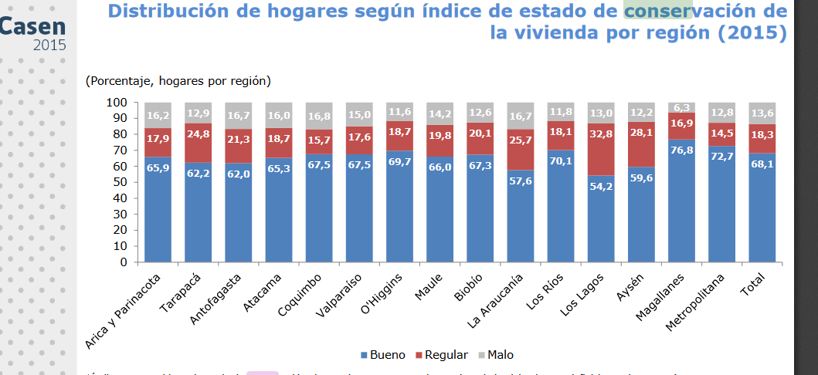
anio | Mes | mesSTR | Region | Bueno | Regular | Malo | var1 | var2 | var3
2015 | 12 | Dic | Arica y Parinacota | 65.9 | 17.9 | 16.2 | - | - | -
2015 | 12 | Dic | Tarapacá | 62.2 | 24.8 | 12.9 | - | - | -
2015 | 12 | Dic | Antofagasta | 62 | 21.3 | 16.7 | - | - | -
2015 | 12 | Dic | Atacama | 65.3 | 18.7 | 16 | - | - | -
2015 | 12 | Dic | Coquimbo | 67.5 | 15.7 | 16.8 | - | - | -
2015 | 12 | Dic | Valparaiso | 67.5 | 17.6 | 15 | - | - | -
2015 | 12 | Dic | O'Higgins | 69.7 | 18.7 | 11.6 | - | - | -
2015 | 12 | Dic | Maule | 66 | 19.8 | 14.2 | - | - | -
2015 | 12 | Dic | Ñuble | 0 | 0 | 0 | - | - | -
2015 | 12 | Dic | Biobio | 67.3 | 20.1 | 12.6 | - | - | -
2015 | 12 | Dic | La Araucanía | 57.6 | 25.7 | 16.7 | - | - | -
2015 | 12 | Dic | Los Ríos | 70.1 | 18.1 | 11.8 | - | - | -
2015 | 12 | Dic | Los Lagos | 54.2 | 32.8 | 13 | - | - | -
2015 | 12 | Dic | Aysén | 59.6 | 28.1 | 12.2 | - | - | -
2015 | 12 | Dic | Magallanes | 76.8 | 16.9 | 6.3 | - | - | -
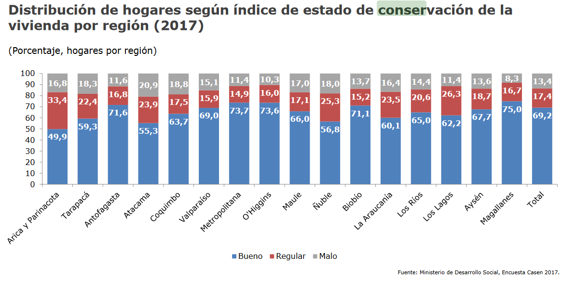
2017 | 12 | Dic | Metropolitana | 72.7 | 14.5 | 12.8 | - | - | -
2017 | 12 | Dic | Arica y Parinacota | 49.9 | 33.4 | 16.8 | -24.3% | 86.6% | 3.7%
2017 | 12 | Dic | Tarapacá | 59.3 | 22.4 | 18.3 | -4.7% | -9.7% | 41.9%
2017 | 12 | Dic | Antofagasta | 71.6 | 16.8 | 11.6 | 15.5% | -21.1% | -30.5%
2017 | 12 | Dic | Atacama | 55.3 | 23.9 | 20.9 | -15.3% | 27.8% | 30.6%
2017 | 12 | Dic | Coquimbo | 63.7 | 17.9 | 18.8 | -5.6% | 14% | 11.9%
2017 | 12 | Dic | Valparaiso | 69 | 15.9 | 15.1 | 2.2% | -9.7% | 0.7%
2017 | 12 | Dic | Metropolitana | 73.7 | 14.9 | 11.4 | 1.4% | 2.8% | -10.9%
2017 | 12 | Dic | O'Higgins | 73.6 | 16 | 10.3 | 5.6% | -14.4% | -11.2%
2017 | 12 | Dic | Maule | 66 | 17.1 | 17 | 0% | -13.6% | 19.7%
2017 | 12 | Dic | Ñuble | 56.8 | 25.3 | 18 | 0 | 0 | 0
2017 | 12 | Dic | Biobio | 71.1 | 15.2 | 13.7 | 5.6% | -24.4% | 8.7%
2017 | 12 | Dic | La Araucanía | 60.1 | 23.5 | 16.4 | 4.3% | -8.6% | -1.8%
2017 | 12 | Dic | Los Ríos | 65 | 20.6 | 14.4 | -7.3% | 13.8% | 22%
2017 | 12 | Dic | Los Lagos | 62.2 | 26.3 | 11.4 | 14.8% | -19.8% | -12.3%
2017 | 12 | Dic | Aysén | 67.7 | 18.7 | 13.6 | 13.6% | -33.5% | 11.5%
2017 | 12 | Dic | Magallanes | 75 | 16.7 | 8.3 | -2.3% | -1.2% | 31.7%

